Sheet1
 | 【18春训营 -价值投资新时代】任务五：互联网—用户为王

 | 【通关题】

 | 1.列举腾讯从招股说明书开始披露至今的每年活跃用户数和由总收入所对应计算的ARPU

 | 騰訊控股00700 | 总用户/百万 | 活跃用户数/百万 | 总收入/千元 | ARPU/元
 | 2001 | 93.2 | 43.8 | 49076 | 1.12
 | 2002 | 151.3 | 54.4 | 263107 | 4.84
 | 2003 | 256.1 | 81.5 | 734957 | 9.02
 | 2004 | 369.7 | 134.8 | 1143533 | 8.48
 | 2005 | 492.6 | 201.9 | 1426395 | 7.06
 | 2006 | 580.5 | 232.6 | 2800441 | 12.04
 | 2007 | 741.7 | 300.2 | 3820923 | 12.73
 | 2008 | 891.9 | 376.6 | 7154544 | 19.00
 | 2009 | - | 522.9 | 12439960 | 23.79
 | 2010 | - | 647.6 | 19646031 | 30.34
 | 2011 | - | 721 | 28496072 | 39.52
 | 2012 | - | 798.2 | 43893711 | 54.99
 | 2013 | - | 808 | 60437000 | 74.80 | 注：13年后以开始分开披露QQ和微信的月活，
 | 2014 | - | 815.3 | 78932000 | 96.81 | 由于两者重合度会很高，以后只取高的数值，
 | 2015 | - | 853.1 | 102863000 | 120.58 | 红的为QQ，绿的为微信，
 | 2016 | - | 889.3 | 151938000 | 170.85 | 15年后，微信就逐步超过QQ成为国内第一大社交软件
 | 2017 | - | 988.6 | 237760000 | 240.50

 | 注：这里取的ARPU=总收入/活跃用户数，这是最“中庸”的做法，国内互联网目前也大都认可该方法
 | 总收入/总用户的算法，会偏低，因为大量的休眠用户会拉低整体值，有失公允
 | 总收入/付费用户数的算法，会偏高，因为纯粹用付费用户计算，得出的仅是一个财务上的平均意义的数字，不能反映发展和成长
 | 总之，总收入/活跃用户数的算法，既兼顾用户质量，也充分考虑未来的成长性和运营转化率，是比较合适的

 | 2.列举奇虎从招股说明书开始披露至今的每年活跃用户数和由总收入所对应计算的ARPU

 | 奇虎360(QIHU.N) | 活跃用户数/百万 | 总收入/千$ | ARPU/$
 | 2008 | 119 | 16895 | 0.14
 | 2009 | 225 | 32302 | 0.14
 | 2010 | 290 | 57665 | 0.20
 | 2011 | 402 | 167851 | 0.42
 | 2012 | 456 | 329032 | 0.72
 | 2013 | 475 | 671088 | 1.41
 | 2014 | 509 | 1390660 | 2.73
 | 2015 | 523 | 1804583 | 3.45 | 平均汇率 | 总收入/千元 | ARPU/元
 | 2016 | 529 | 1491617.6205 | 2.82 | 6.64 | 9904341 | 18.72
 | 2017 | 515 | 1813053.7778 | 3.52 | 6.75 | 12238113 | 23.76
 |  |  |  |  |  | 注：16和17的原始数据单位是RMB
 | 搜索关键词 | active users | total revenues

 | 3.列举陌陌从招股说明书开始披露至今的每年活跃用户数和由总收入所对应计算的ARPU

 | 陌陌(MOMO) | 活跃用户数/百万 | 总收入/千$ | ARPU/$
 | 2013 | 33.7 | 3129 | 0.09
 | 2014 | 69.3 | 44755 | 0.65
 | 2015 | 69.8 | 133988 | 1.92
 | 2016 | 81.1 | 553098 | 6.82
 | 2017 | 99.1 | 1318271 | 13.30

 | 搜索关键词 | MAUs | total revenues

 | 4.你认为以上三者从上市后ARPU的变化有什么特点？说明了什么？

 | 三家公司的ARPU值，整体上都是在上升
 | 其中：
 | 腾讯，稳步上升，在15年后，增速开始加大，这和腾讯的游戏收入和微信逐步商业化是分不开的
 | 奇虎，缓慢上升，16退市那一年，有些许回落，这个中美财报差异有些关系（下面我们会详细分析），但也许正是出于业务下滑的担忧，选择了回归A股
 | 陌陌，稳步上升，会员增值模式陷入瓶颈期后，发力视频直播业务，业绩增长有效的延续下来

 | 分析一下360中美财报数据的差异
 |  | 美国sec官网年报 | 借壳江南嘉捷说明书P951 | 计算汇率RMB/$
 | 2014 | 1390660$ | 7819547RMB | 5.62
 | 2015 | 1804583$ | 9357095RMB | 5.19
 | 从计算结果可以看出，小于6的汇率，说明中文版的借壳说明书的业绩是偏低的，这与纽交所上市的年报是不符的，
 | 原因可能有以下几种：1，也许是退市后做了其他财务上的支出和变动，2，也可能说明sec的年报项目是偏高的，当然做假账不太可能，这也验证美国投资者一直诟病360业务模式不清晰。
 | 3，可能是考虑回归A股后，业绩不稳，故而改换了统计口径，故意降低基数，这样方便借壳后形成较好看的增长率，以防股价出现大的波动
 | 具体原因没有能力和时间深究，期待导师和助教解开疑惑

 | 综上，三家上市后的ARPU，都维持一个上升趋势，这正是互联网公司的商业模式，庞大的用户数转化为付费数，并持探索续商业化模式和精细化运营，已达成ARPU的持续稳健升高，
 | 反应在估值上，正是付费用户数和ARPU值的持续增长，才匹配上市场对互联网公司的高估值预期，并最终反应在股价上。若果这两个指标下降，那么股价也将最终均值回归。

 | 5.互联网公司估值的核心要素是什么？当一家公司不赚钱，甚至几乎没有收入的时候，如何给他们估值。

 | 互联网公司估值的核心要素是：用户基数，DAUs，付费用户数，ARPU值，商业模式的可行性和持续性

 | 当一家公司不赚钱甚至亏钱时，如何估值？

 | 这里一个典型案例就是京东
 | 京东持续多年亏损，主要因为：B2C模式相较于C2C太重，大量的用户端补贴，自建物流，等等原因
 | 但是美国给京东的估值依旧不错，市值在500亿美金以上。

 | 对此类型公司估值，我们可以从以下几个方面去考虑：
 | 1，用户数量：用户总量和用户增长速度
 | 这是最基础的数据，如果该公司用户持续增长，就具备未来的各种可能性，反之，如果用户数增速开始下降，就要开始保持警惕，是不是产品竞争力下降或者遭遇瓶颈

 | 2，用户质量：活跃用户量和付费用户量
 | 上面一直提到的MAUs，ARPU值，其实就是用户质量的最直接表现，在越来越同质化和获取用户代价越来越低的今天，用户质量才是区分不同公司最根本的指标
 | 京东的MAUs目前是2.66亿左右，在国内，也仅此于社交产品，位居第一阵营的前列

 | 3，商业模式的可行性以及持续性
 | 商业模式的可行性，就是是否已走得通，比如滴滴美团以及摩拜ofo的补贴大战，资本跑马圈地，这会迅速占领市场份额以及教育用户，在短期内，是可行的；
 | 但是持续性，则是指的该模式不仅要走的通，还有走的健康。补贴大战经过几轮的反复试验，证实是不可持续性的，对资本和行业的伤害，对创业环境也不利，即使用户很喜欢
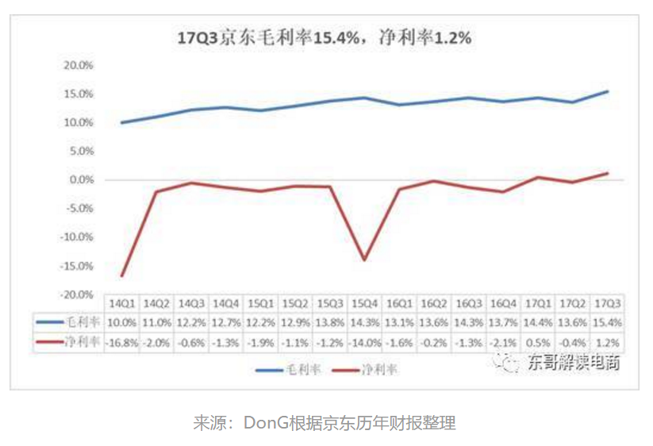
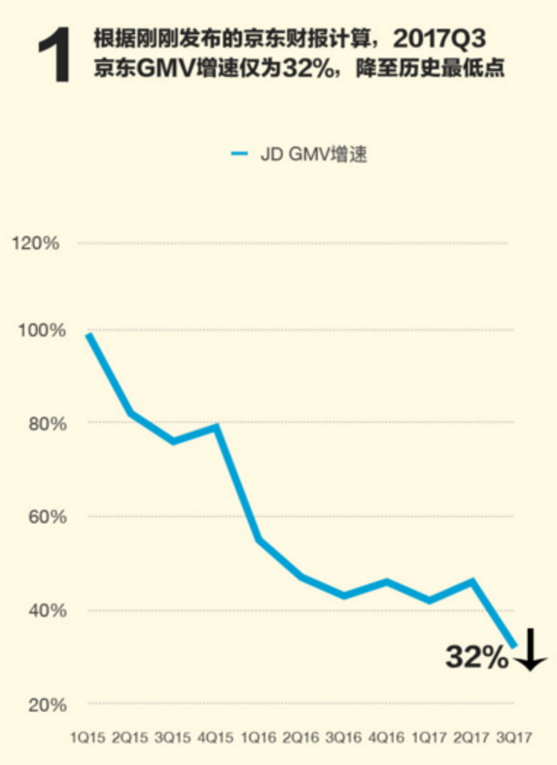
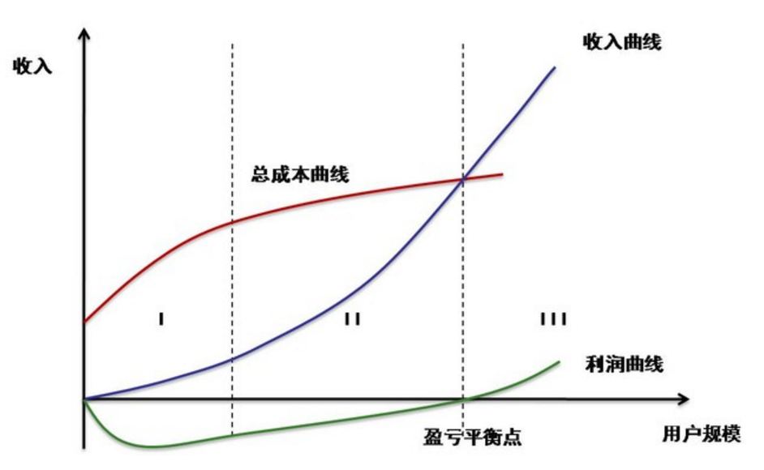
 | 4，当下营收能力和未来盈利预期
 |  |  | 互联网创业公司，大致可以分为三个阶段，如下图。

 |  |  | 大量公司处于Ⅰ和Ⅱ阶段，这时候，资本市场不会要求你有多高的盈利能力，只需要你有较高的收入或者营收曲线
 |  |  | 对于电商来说，就是GMV，无论是亚马逊还是京东，其盈利跟其营收相比，都不值一提。
 |  |  | 只有在GMV增速开始下滑的时候，市场才会要求你能尽快拿出盈利的增长速度。正对比现在的京东，GMV增速开始下滑，其盈利也首次变为正值
 |  |  | 可见，京东已经开始进入第Ⅲ阶段。详细数据看右侧两个截图
 |  |  | 注：三个阶段分别为，
 |  |  | Ⅰ初创阶段：大量研发和机器投入，收入微乎其微，用户特别是种子用户积累阶段；
 |  |  | Ⅱ成长阶段：用户快速增长，商业模式逐步清晰，尚未盈利，收入主要用来扩展业务也市场；
 |  |  | Ⅲ成熟阶段：用户增速放缓，商业模式验证成功并收入大幅增长，开始实现盈利
 | 5，业务生态和平台的搭建
 | 这一点，是资本未来的想象空间，当自有业务出现瓶颈后，生态或者平台效应就可以继续进一步“讲故事”了
 | 比如，京东在自有电商业务成熟后，开始涉足支付，金融，拆分独立京东物流，发展云服务，等等
 | 另一个典型的例子就是小米，小米的软件，硬件，服务的三家马车，以及搭建的智能家居生态，正在逐步被市场认可

 | 6.列举暴风和二三四五的活跃用户数，你认为他们当前的估值是否合理？

 | 暴风(300431) | 活跃用户数/百万 | 二三四五(002195) | 用户数/百万
 | 2015 | 200 | 2015 | 45
 | 2016 | 230 | 2016 | 48
 | 2017 | 250 | 2017 | 49 | 注意，二三四五并未披露活跃用户数，只披露了用户总数
市值 | 74.96亿 |  | 251.05亿
市盈率 | 178.15 |  | 26.3
市净率 | 7.1 |  | 3.19
当前股价 | 22.58 |  | 7.35
最高股价 | 123.84 |  | 24.29

 | 暴风有2.5亿的活跃用户，属于传统视频网站中转型做的比较“彻底”的，为突破视频网站的“会员+广告”的商业模式，又探索了，VR技术，硬件，体育，金融等等
 | 和一家公司比较像，那就是乐视。不过比乐视稍好的是摊子并未铺的太大，融资金额也比较小。在只有70多亿的市值上，竟然依旧高达178.15的市盈率，可见盈利能力之弱，目前仍处在互联网发展的第二阶段
 | 但是，在2.5亿的活跃用户的基础上，目前对其未来发展仍旧谨慎乐观，特别是VR的讲故事能力和未来的想象空间，且股价已较最高点跌去只剩20%左右，故认为估值在合理区间

 | 二三四五，原是一家做网址导航的公司，和hao123类似，后期发展到浏览器，手机助手，游戏盒子等业务，并在2015年借壳海隆软件上市
 | 从其用户数据来分析，不足5000万的总用户，而且业务是传统过时的网址导航及其衍生，早就被巨头360和被百度收购的hao123吃尽红利，且盗版及预装问题严重，
 | 业务粘性较低，活跃用户我们按照50%计算，也不过最多2000多万，目前股价较高位跌去了2/3以上，因此目前26.3倍市盈率及250亿的市值，估值仍然较高

 | 7.比较百度、腾讯、阿里、新浪/微博的商业模式，试从ARPU的角度评估互联网商业模式的潜力。

 | 公司 | 商业模式 |  | 活跃用户/百万 | 营收/千元 | ARPU值/元
 | 百度 | 商业推广，广告，搜索排名 |  | 660 | 84809000 | 128.50
 | 腾讯 | 游戏，社交网络，广告，支付，云服务 |  | 988.6 | 237760000 | 240.50
 | 阿里 | 电商平台分成，云计算，金融，支付，物流，文娱 |  | 507 | 158273000 | 312.18
 | 新浪/微博 | 广告，会员增值，支付 |  | 392 | 10691217 | 27.27

 | 四家目前的ARPU值排序为：阿里>腾讯>百度>新浪/微博

 | 通过以上分析可以看出，四家都存在的商业模式是互联网广告，而广告占据营收大部分的新浪/微博和百度，ARPU值是比较低的，可见，广告模式，潜力有上天花板
 | 另外，腾讯凭借游戏的超强吸金能力，营收位居第一，ARPU值也较高，是一个成熟的商业模式，但是游戏的增长潜力正逐步放缓，未来看，社交网络的收入，将越来越重要
 | 阿里凭借在电商的霸主地位，电商业务的收入占据营收的绝大部分，获得了最高的ARPU，活跃用户目前和腾讯比还有一定差距，再积极下沉用户后，营收还有一定潜力挖掘

 | 以上，从商业模式潜力来评估，大致位置是：游戏>电商>社交>广告>搜索>会员增值等

 | 8.给暴风，二三四五和奇虎对号入座

 | 暴风： | 广告，会员增值，硬件
 | 二三四五： | 广告，软件外包，金融
 | 奇虎： | 广告，会员增值，硬件

 | 从商业模式的潜力来说，三者排名为：奇虎≈暴风>二三四五

 | 9.互联网什么情况下会沦为出传统行业？

 | 首先列举一下互联网和传统行业的区别

 | 互联网 | 传统行业
群体 | 重用户量 | 重客户量
资产 | 轻资产 | 重资产
现金流 | 低 | 高
盈利能力 | 较低 | 稳定
销售 | 线上 | 线下
渠道 | 自营 | 代理
投资 | 构建生态 | 夯实业务
变现 | 流量变现 | 客户变现
迭代 | 敏捷 | 长周期
文化 | 扁平化，活泼 | 僵硬，严肃

 | 上面的题目，列出了互联网公司通常经历的三个阶段
 | 那么在第三个阶段后期，当互联网的核心中的核心：用户量开始增速放缓时，市场对其的盈利要求越来越高
 | 这时候，互联网公司通常会进行线下的拓展，开疆破土，跑马圈地，开始投资上下游产业，构建生态和平台，比如最近大火的新零售概念
 | 开始拥有越来越多的现金流，资产越来越实体化，公司越来越庞大，臃肿，效率变低
 | 这时候，互联网公司将不由的向传统公司演变

 | 一句话就是，当赖以生存的用户量或者活跃用户量出现瓶颈后，过高的估值将转变为较高的盈利预期，资本市场和企业都将不得不从传统行业找到一些借鉴

 | 现在来看，腾讯和阿里，两个巨头，以及那些用户出现下滑，商业模式不明，遇到增长瓶颈的公司（绝大多数是O2O），都在慢慢变得像传统行业，或者像传统行业靠近，致敬

